E-OKULDAN YAPIŞTIR
E OKUL LİSTESİ KOPYALAMA BÖLÜMÜ (TABLONUN ALTINDAKİ AÇIKLAMAYA BAKINIZ.)

NO: | ADI VE SOYADI | 1.YZL | 2.YZL | 1.DERS İÇİ | 2.DERS İÇİ | 3.DERS İÇİ | ORT.

 |  | AÇIKLAMA: E okul listesini seçiyoruz ve sağ tıklayıp kopyala diyoruz.
 |  | Ardından şekildeki gibi hücremize sağtıklayıp özel yapıştırı tıklayıp metin seçiyoruz.
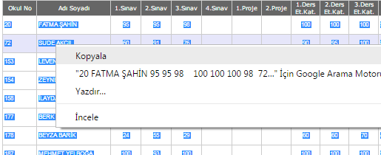
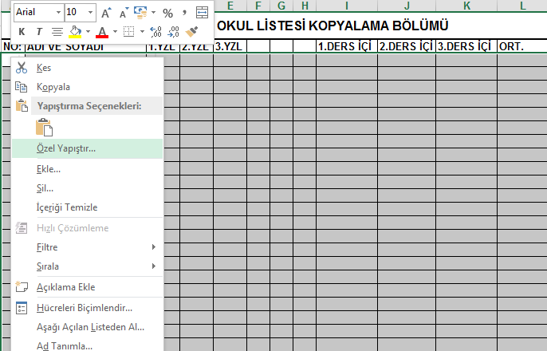

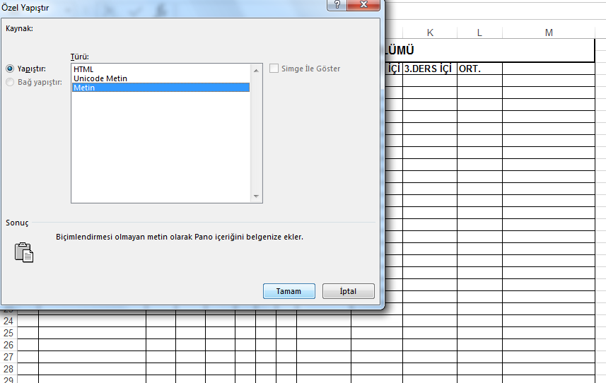

Bu sayfaya e-okuldan kopyalayıp yapıştırdığınız notlar, diğer sayfada ölçek olarak karşınıza çıkacaktır.

